Competencias_2S_2026
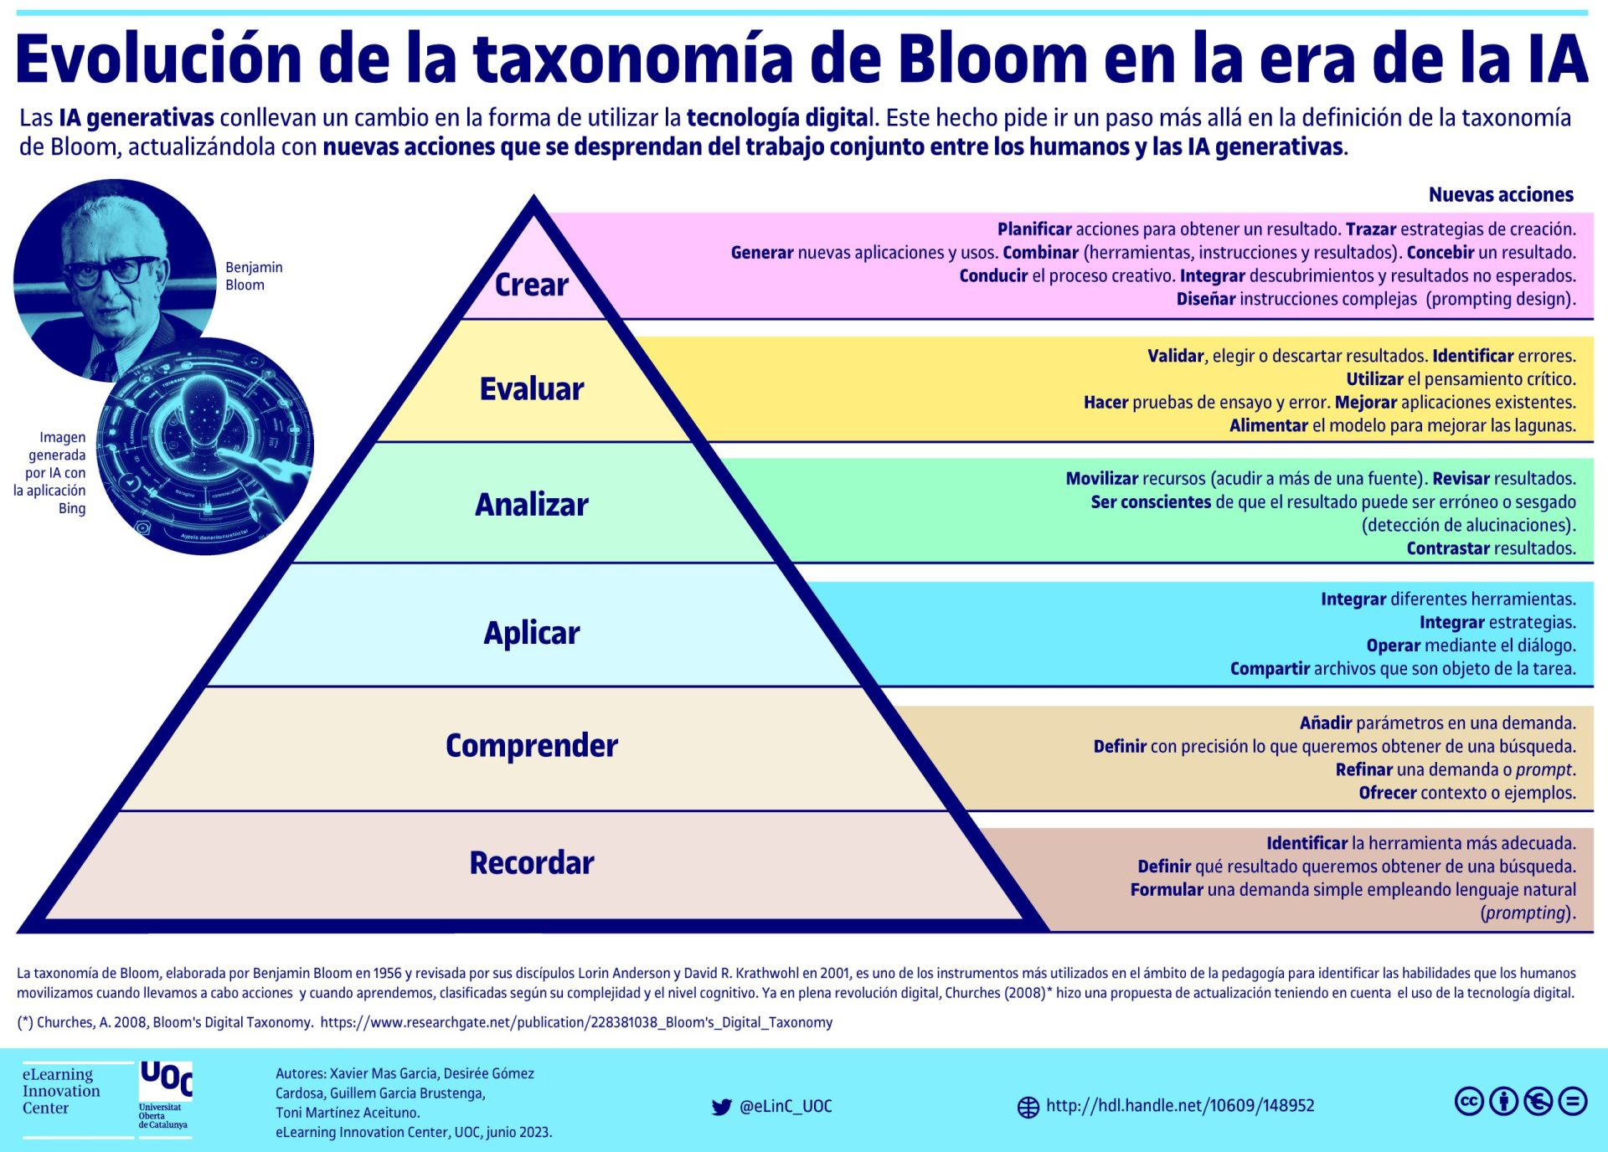
Competencias que se formaran en el Segundo Semestre 2026

Curso | 771 - Introducción a la Programación y Computación 2
Periodo al que aplica | Segundo Semestre 2026

Competencias relacionadas al perfil del egresado (Especifica) |  |  |  | Competencias relacionadas al perfil del egresado (General)
1 | Demuestra destreza y habilidad en la selección, uso y adaptación de herramientas metodológicas, tecnológicas, equipos especializados y en la lectura e interpretación de datos, pertinentes al contexto de su ejercicio profesional. |  |  | 1 | Aplica principios básicos de ingeniería, ciencias de computación y sistemas de información y comunicación, en la formulación y resolución adecuada de problemas complejos.
2 | Aplica los conocimientos de su disciplina en la elaboración, fundamentación y defensa de argumentos para prevenir y resolver problemas complejos en su campo profesional, identificando y aplicando innovaciones. |  |  | 2 | Maneja e Interpreta adecuadamente datos masivos, sean estos estructurados o no estructurados, facilitando su visualización e interpretación de forma eficaz en apoyo a la toma de decisiones.
3 | Demuestra destreza y habilidad en la selección, uso y adaptación de herramientas metodológicas, tecnológicas, equipos especializados y en la lectura e interpretación de datos, pertinentes al contexto de su ejercicio profesional. |  |  | 3 | Aplica conocimientos tecnológicos con ética profesional y respetando y cuidando los recursos naturales, humanos y financieros.

No | Tipo | Verbo en Presente | Objeto de la acción | [Palabras conectoreas] Herramientas o metodología | [Palabras conectoreas] Condiciones específicas | Nivel
1 | Especifica | Crea | estructuras de datos dinámicas (listas enlazadas, doblemente enlazadas y circulares) | mediante POO en C# e integrado datos desde archivos XML | para implementar sistemas de gestión de datos eficientes que manejen relaciones complejas | Crear
 | Crea estructuras de datos dinámicas (listas enlazadas, doblemente enlazadas y circulares) mediante POO en C# e integrado datos desde archivos XML para implementar sistemas de gestión de datos eficientes que manejen relaciones complejas
2 | General | Aplica | técnicas de control de versiones, como Git Flow, branching, merging y versionamiento semántico | en GIT | para asegurar la calidad del software mediante un historial de cambios estructurado. | Aplicar
 | Aplica técnicas de control de versiones, como Git Flow, branching, merging y versionamiento semántico en GIT para asegurar la calidad del software mediante un historial de cambios estructurado.
3 | Especifica | Desarrolla | aplicaciones web con Razor | en C# | para soportar arquitecturas backend y frontend bien definidas. | Desarrollar
 | Desarrolla aplicaciones web con Razor en C# para soportar arquitecturas backend y frontend bien definidas.
4 | Especifica | Implementa | Comunicación cliente servidor | meditante protocolos HHTP | para desarrollar APIs seguras y eficientes | Implementar
 | Implementa Comunicación cliente servidor meditante protocolos HHTP para desarrollar APIs seguras y eficientes
5 | Especifica | Crea | páginas Web Básicas | utilizando HTML5 y CSS | para estructurar y dar estilo a componentes web. | Crear
 | Crea páginas Web Básicas utilizando HTML5 y CSS para estructurar y dar estilo a componentes web.
6 | General | Aplica | estructuras de control y funciones | mediante programación básica en C#. | para desarrollar algoritmos que resuelvan problemas. | Aplicar
 | Aplica estructuras de control y funciones mediante programación básica en C#. para desarrollar algoritmos que resuelvan problemas.
7 | Especifica | Analiza | actividades en archivos XML | usando técnicas de lectura estructurada | para identificar y extraer información relevante. | Analizar
 | Analiza actividades en archivos XML usando técnicas de lectura estructurada para identificar y extraer información relevante.
8 | Especifica | Aplica | tuplas, listas, diccionarios nativos de C# | en programas funcionales | para almacenar y manipular conjunto de datos | Aplicar
 | Aplica tuplas, listas, diccionarios nativos de C# en programas funcionales para almacenar y manipular conjunto de datos

Si las competencias son las misma que el semetre anterior compartenos tu opinion de porque no se cambiaron

